Robot Arena Wroclaw Polsko
Datum | Odkaz | Místo, adresa | Tým | Jméno | Věk | Disciplína |  | Doprava | Ubytování | Cena
2023-04-22 | https://www.roboticarena.pl/en/ | Polsko, |  |  |  |  |  | Vlak -TAM
 |  |  |  |  |  |  |  | Leo express
 |  |  | Prosečtí
 |  |  |  |  |  | line follower |  | dite 15-18
 |  |  | 1 | Adam Paleček | 18
 |  |  | 2 | Kryštof Sítek | 18 |  |  | dospělý
 |  |  |  |  |  |  |  | 449.00 Kč
 |  |  | Zodpovědná osoba |  |  |  |  | isic 18-26
 |  |  |  | Jaroslav Bušek
 |  |  |  |  |  |  |  |  | celkem za ubytování
 |  |  | Krejsole |  |  |  |  | Vlak -ZPĚT
 |  |  | 1 | Dominik Novotný | 18 |  |  | Leo express | za jednoho
 |  |  | 2 | Pavel Krauz | 18 |  |  |  | 0.00
 |  |  |  |  |  |  |  | dite 15-18

 |  |  |  |  |  |  |  | dospělý
 |  |  |  |  |  |  |  | 545.00 Kč
 |  |  |  |  |  |  |  | isic 18-26

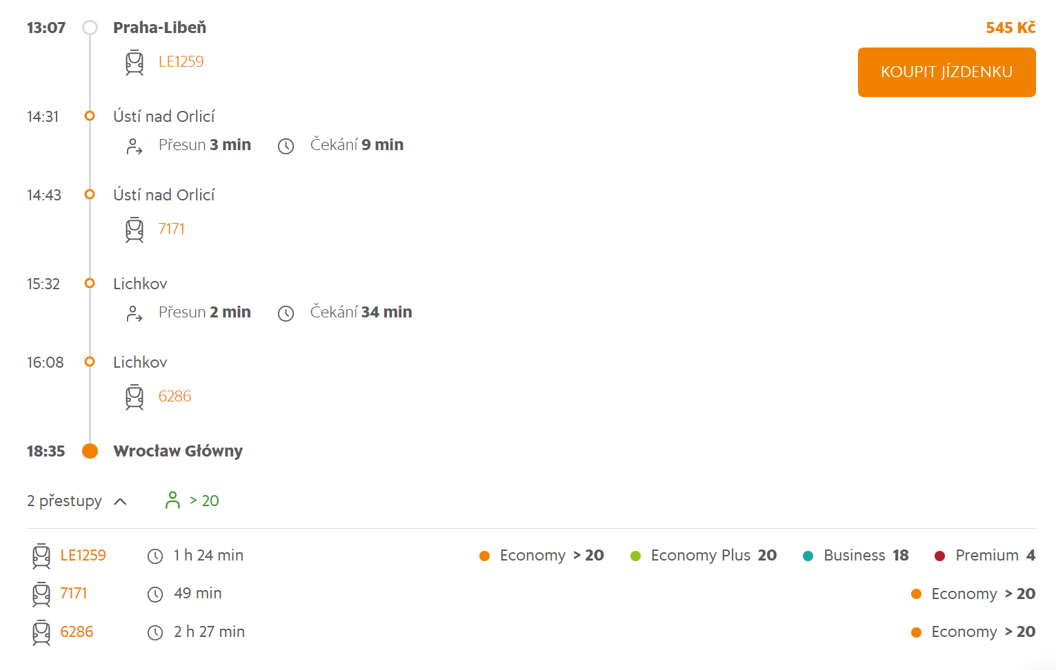
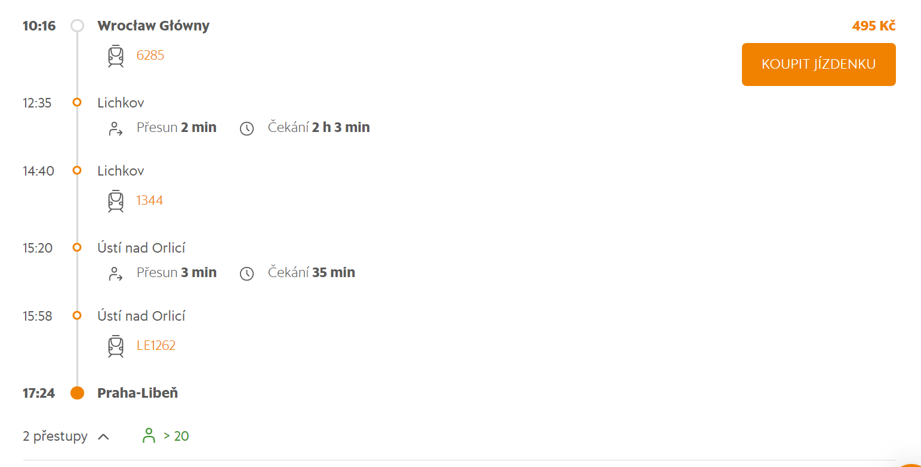

 |  |  |  |  |  |  | Vyhrazuji si právo na změnu ubytování týmů, dle potřeb plánovacího výboru.
 |  |  |  |  |  |  | Adam Paleček

